Q7-Q9 KSK
 |  |  | Calendrier Des Préventives Systématiques Des Equipements De Test Q7/Q9 pour l'année 2026
 |  |  | KW
 | N° Carte | Numéro de machine | 1 | 2 | 3 | 4 | 5 | 6 | 7 | 8 | 9 | 10 | 11 | 12 | 13 | 14 | 15 | 16 | 17 | 18 | 19 | 20 | 21 | 22 | 23 | 24 | 25 | 26 | 27 | 28 | 29 | 30 | 31 | 32 | 33 | 34 | 35 | 36 | 37 | 38 | 39 | 40 | 41 | 42 | 43 | 44 | 45 | 46 | 47 | 48 | 49 | 50 | 51 | 52
EQUIPEMENT DE TEST KSK | 101 | TS TS1700-402197-MA01 |  | M |  |  |  | M |  |  |  | S |  |  |  |  | M |  |  |  | M |  |  |  | T |  |  |  |  | M |  |  |  | M |  |  |  | S |  |  |  |  | M |  |  |  | M |  |  |  | T
 | 102 | TS TS1700-402197-MA07 |  |  | M |  |  |  | M |  |  |  | S |  |  |  |  | M |  |  |  | M |  |  |  | T |  |  |  |  | M |  |  |  | M |  |  |  | S |  |  |  |  | M |  |  |  | M |  |  |  | T
 | 103 | TS TS1700-402197-MA08 |  |  |  | M |  |  |  | M |  |  |  | S |  |  |  |  | M |  |  |  | M |  |  |  | T |  |  |  |  | M |  |  |  | M |  |  |  | S |  |  |  |  | M |  |  |  | M |  |  |  | T
 | 104 | TS TS1700-402197-MA06 |  |  |  |  | M |  |  |  | M |  |  |  | S |  |  |  |  | M |  |  |  | M |  |  |  | T |  |  |  |  | M |  |  |  | M |  |  |  | S |  |  |  |  | M |  |  |  | M |  |  |  | T
 | 105 | TS TS1700-402197-MA04 |  |  |  |  |  | M |  |  |  | M |  |  |  | S |  |  |  |  | M |  |  |  | M |  |  |  | T |  |  |  |  | M |  |  |  | M |  |  |  | S |  |  |  |  | M |  |  |  | M
 | 106 | TS TS1700-402197-MA05 |  | T |  |  |  |  | M |  |  |  | M |  |  |  | S |  |  |  |  | M |  |  |  | M |  |  |  | T |  |  |  |  | M |  |  |  | M |  |  |  | S |  |  |  |  | M |  |  |  | M
 | 107 | TS TS1700-402197-MA02 |  |  | T |  |  |  |  | M |  |  |  | M |  |  |  | S |  |  |  |  | M |  |  |  | M |  |  |  | T |  |  |  |  | M |  |  |  | M |  |  |  | S |  |  |  |  | M |  |  |  | M
 | 108 | TS TS1700-402197-MA03 |  |  |  | T |  |  |  |  | M |  |  |  | M |  |  |  | S |  |  |  |  | M |  |  |  | M |  |  |  | T |  |  |  |  | M |  |  |  | M |  |  |  | S |  |  |  |  | M |  |  |  | M
 | 109 | 3240265-01 |  |  |  |  | T |  |  |  |  | M |  |  |  | M |  |  |  | S |  |  |  |  | M |  |  |  | M |  |  |  | T |  |  |  |  | M |  |  |  | M |  |  |  | S |  |  |  |  | M
 | 110 | 3230377-01 |  | M |  |  |  | T |  |  |  |  | M |  |  |  | M |  |  |  | S |  |  |  |  | M |  |  |  | M |  |  |  | T |  |  |  |  | M |  |  |  | M |  |  |  | S |  |  |  |  | M
 | 111 | 3240294-01 |  |  | M |  |  |  | T |  |  |  |  | M |  |  |  | M |  |  |  | S |  |  |  |  | M |  |  |  | M |  |  |  | T |  |  |  |  | M |  |  |  | M |  |  |  | S |  |  |  |  | M
 | 112 | 23-1118 |  |  |  | M |  |  |  | T |  |  |  |  | M |  |  |  | M |  |  |  | S |  |  |  |  | M |  |  |  | M |  |  |  | T |  |  |  |  | M |  |  |  | M |  |  |  | S |  |  |  |  | M
 | 113 | 24-0813 |  |  |  |  | M |  |  |  | T |  |  |  |  | M |  |  |  | M |  |  |  | S |  |  |  |  | M |  |  |  | M |  |  |  | T |  |  |  |  | M |  |  |  | M |  |  |  | S
 | 114 | 25-0617 |  | M |  |  |  | M |  |  |  | T |  |  |  |  | M |  |  |  | M |  |  |  | S |  |  |  |  | M |  |  |  | M |  |  |  | T |  |  |  |  | M |  |  |  | M |  |  |  | S
 | 115 | 23-1130 |  |  | M |  |  |  | M |  |  |  | T |  |  |  |  | M |  |  |  | M |  |  |  | S |  |  |  |  | M |  |  |  | M |  |  |  | T |  |  |  |  | M |  |  |  | M |  |  |  | S
 | 116 | 23-1131 |  |  |  | M |  |  |  | M |  |  |  | T |  |  |  |  | M |  |  |  | M |  |  |  | S |  |  |  |  | M |  |  |  | M |  |  |  | T |  |  |  |  | M |  |  |  | M |  |  |  | S
 | 117 | 23-1132 |  |  |  |  | M |  |  |  | M |  |  |  | T |  |  |  |  | M |  |  |  | M |  |  |  | S |  |  |  |  | M |  |  |  | M |  |  |  | T |  |  |  |  | M |  |  |  | M |  |  |  | S
 | 118 | 24-0803 |  |  |  |  |  | M |  |  |  | M |  |  |  | T |  |  |  |  | M |  |  |  | M |  |  |  | S |  |  |  |  | M |  |  |  | M |  |  |  | T |  |  |  |  | M |  |  |  | M
 | 119 | 24-0812 |  | S |  |  |  |  | M |  |  |  | M |  |  |  | T |  |  |  |  | M |  |  |  | M |  |  |  | S |  |  |  |  | M |  |  |  | M |  |  |  | T |  |  |  |  | M |  |  |  | M
 | 120 | 24-0911 |  |  | S |  |  |  |  | M |  |  |  | M |  |  |  | T |  |  |  |  | M |  |  |  | M |  |  |  | S |  |  |  |  | M |  |  |  | M |  |  |  | T |  |  |  |  | M |  |  |  | M
 | 121 | 25-0616 |  |  |  | S |  |  |  |  | M |  |  |  | M |  |  |  | T |  |  |  |  | M |  |  |  | M |  |  |  | S |  |  |  |  | M |  |  |  | M |  |  |  | T |  |  |  |  | M |  |  |  | M
 | 122 | 25-0707 |  |  |  |  | S |  |  |  |  | M |  |  |  | M |  |  |  | T |  |  |  |  | M |  |  |  | M |  |  |  | S |  |  |  |  | M |  |  |  | M |  |  |  | T |  |  |  |  | M
 | 123 | 25-0702 |  | M |  |  |  | S |  |  |  |  | M |  |  |  | M |  |  |  | T |  |  |  |  | M |  |  |  | M |  |  |  | S |  |  |  |  | M |  |  |  | M |  |  |  | T |  |  |  |  | M
 | 124 | 24-0930 |  |  | M |  |  |  | S |  |  |  |  | M |  |  |  | M |  |  |  | T |  |  |  |  | M |  |  |  | M |  |  |  | S |  |  |  |  | M |  |  |  | M |  |  |  | T |  |  |  |  | M
 | 125 | 25-0311 |  |  |  | M |  |  |  | S |  |  |  |  | M |  |  |  | M |  |  |  | T |  |  |  |  | M |  |  |  | M |  |  |  | S |  |  |  |  | M |  |  |  | M |  |  |  | T |  |  |  |  | M
 | 126 | 23-1120 |  |  |  |  | M |  |  |  | S |  |  |  |  | M |  |  |  | M |  |  |  | T |  |  |  |  | M |  |  |  | M |  |  |  | S |  |  |  |  | M |  |  |  | M |  |  |  | T
 | 127 | E-24HA-0221382 |  | M |  |  |  | M |  |  |  | S |  |  |  |  | M |  |  |  | M |  |  |  | T |  |  |  |  | M |  |  |  | M |  |  |  | S |  |  |  |  | M |  |  |  | M |  |  |  | T
 | 128 | TS1500-2018-401099-029 |  |  | M |  |  |  | M |  |  |  | S |  |  |  |  | M |  |  |  | M |  |  |  | T |  |  |  |  | M |  |  |  | M |  |  |  | S |  |  |  |  | M |  |  |  | M |  |  |  | T
 | 129 | 25-0226 |  |  |  | M |  |  |  | M |  |  |  | S |  |  |  |  | M |  |  |  | M |  |  |  | T |  |  |  |  | M |  |  |  | M |  |  |  | S |  |  |  |  | M |  |  |  | M |  |  |  | T
 | 130 | TS TS1700-402197-MA09 |  |  |  |  | M |  |  |  | M |  |  |  | S |  |  |  |  | M |  |  |  | M |  |  |  | T |  |  |  |  | M |  |  |  | M |  |  |  | S |  |  |  |  | M |  |  |  | M |  |  |  | T
 | 131 | TS1500-401098.ALU-MA01 |  |  |  |  |  | M |  |  |  | M |  |  |  | S |  |  |  |  | M |  |  |  | M |  |  |  | T |  |  |  |  | M |  |  |  | M |  |  |  | S |  |  |  |  | M |  |  |  | M

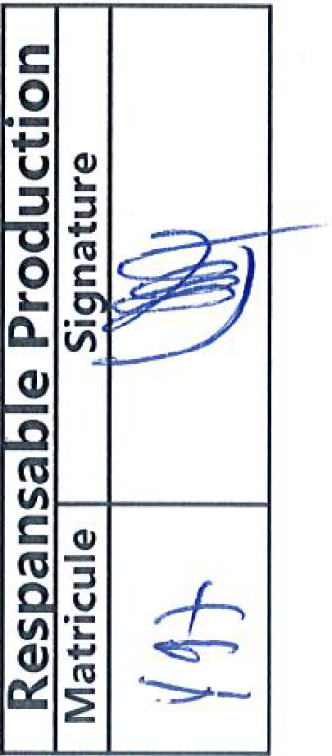
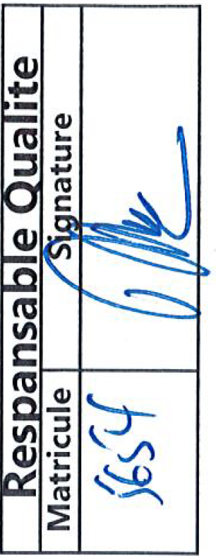
 |  | Replanifié
 |  | Realisé
 |  | Congée Annuel
 |  | Equipement en Préparation
 |  | Hors Service

 | 01FA35336

